メイン
配台一括実行
マスター取り込み
再計画実行
マスターファイルを開く
環境構築 (初回のみ)
計画結果（シートへ）
結果_AIログ
結果_カレンダー(出勤簿)
結果_タスク一覧 |  |  |  |  |  |  |  |  |  |  |  |  |  | ●Python実行環境を構築します
結果_メンバー別作業割合 |  |  |  |  |  |  |  |  |  |  |  |  |  | インストールするパソコンの管理者権限が必要です。
表示フォントを変更
結果_人員配台優先順
結果_設備ガント | メンバー | 4/3(金) | 4/4(土) | 4/5(日) | 4/6(月) | 4/7(火) | 4/8(水) | 4/9(木) | 4/10(金) | 4/11(土) | 4/12(日) | 4/13(月) | 4/14(火)
結果_設備毎の時間割 | 冨田 裕子 | - | 休 / 休 | 休 / 休 | 13:00 / 17:00 | 08:45 / 17:00 | 08:45 / 17:00 | 08:45 / 17:00 | 08:45 / 17:00 | 休 / 休 | 休 / 休 | 08:45 / 17:00 | 08:45 / 17:00
 | 図司 智子 | - | 休 / 休 | 休 / 休 | 08:45 / 17:00 | 08:45 / 17:00 | 08:45 / 17:00 | 08:45 / 17:00 | 休 / 休 | 休 / 休 | 休 / 休 | 08:45 / 17:00 | 08:45 / 17:00
 | 宮島 剛 | - | 08:45 / 17:00 | 休 / 休 | 08:45 / 17:00 | 08:45 / 17:00 | 08:45 / 17:00 | 08:45 / 17:00 | 08:45 / 17:00 | 休 / 休 | 休 / 休 | 08:45 / 17:00 | 08:45 / 17:00
 | 森下 誠 | - | 08:45 / 17:00 | 休 / 休 | 08:45 / 17:00 | 08:45 / 17:00 | 08:45 / 17:00 | 08:45 / 17:00 | 08:45 / 17:00 | 休 / 休 | 休 / 休 | 08:45 / 17:00 | 08:45 / 17:00
 | 森岡 真由美 | - | 休 / 休 | 休 / 休 | 08:45 / 17:00 | 08:45 / 17:00 | 休 / 休 | 08:45 / 17:00 | 08:45 / 17:00 | 休 / 休 | 休 / 休 | 08:45 / 17:00 | 08:45 / 17:00
 | 竹内 正美 | - | 08:45 / 17:00 | 休 / 休 | 08:45 / 17:00 | 08:45 / 17:00 | 08:45 / 17:00 | 08:45 / 17:00 | 08:45 / 17:00 | 休 / 休 | 休 / 休 | 08:45 / 17:00 | 08:45 / 17:00
 | 菅沼 めぐみ | - | 休 / 休 | 休 / 休 | 08:45 / 12:00 | 08:45 / 17:00 | 休 / 休 | 08:45 / 17:00 | 08:45 / 17:00 | 休 / 休 | 休 / 休 | 08:45 / 17:00 | 08:45 / 17:00

 |  |  |  |  |  |  |  |  |  |  |  |  |  | 【グローバルコメント】 | 集計時刻: 2026/04/04 13:22:46
 |  |  |  |  |  |  |  |  |  |  |  |  |  | 2026/4/4 工程名:EC 森下と宮島を配台して | （この実行での Gemini API 呼出しはありません）
 |  |  |  |  |  |  |  |  |  |  |  |  |  |  | ※ トークンは API の usage_metadata に基づきます。
 |  |  |  |  |  |  |  |  |  |  |  |  |  |  | ※ USD 単価はコード／環境変数の目安です。実課金は Google の請求を参照してください。
 |  |  |  |  |  |  |  |  |  |  |  |  |  |  | ※ 各 API 呼出しごとの推定料金はコンソールに出さず、下記累計 JSON にのみ積み上げます。

 |  |  |  |  |  |  |  |  |  |  |  |  |  |  | 【累計】gemini_usage_cumulative.json（全実行・推定値・ファイル: API_Payment フォルダ）
 |  |  |  |  |  |  |  |  |  |  |  |  |  |  | 最終更新: 2026-04-04T10:29:53
 |  |  |  |  |  |  |  |  |  |  |  |  |  |  | 呼出し 57 回 / 入力 180,081 / 出力 344,459 / 思考 319,377 / total 報告 843,917
 |  |  |  |  |  |  |  |  |  |  |  |  |  |  | 推定料金累計(USD): $0.212657
 |  |  |  |  |  |  |  |  |  |  |  |  |  |  | 推定料金累計(JPY・150円/USD): ¥31.90
 |  |  |  |  |  |  |  |  |  |  |  |  |  |  | --- 累計 モデル: gemini-2.5-flash ---
 |  |  |  |  |  |  |  |  |  |  |  |  |  |  | 呼出し: 57 回
 |  |  |  |  |  |  |  |  |  |  |  |  |  |  | 入力: 180,081 / 出力: 344,459
 |  |  |  |  |  |  |  |  |  |  |  |  |  |  | 思考: 319,377
 |  |  |  |  |  |  |  |  |  |  |  |  |  |  | 推定料金累計(USD): $0.212657
 |  |  |  |  |  |  |  |  |  |  |  |  |  |  | 推定料金累計(JPY): ¥31.90
 |  |  |  |  |  |  |  |  |  |  |  |  |  |  | 【期間別集計】（トレンドは log の CSV を Excel でグラフ化）
 |  |  |  |  |  |  |  |  |  |  |  |  |  |  | （period_key は PC ローカル時刻（datetime.now）で付与。他 PC との集計は混ぜないでください。）
 |  |  |  |  |  |  |  |  |  |  |  |  |  |  | [年]
 |  |  |  |  |  |  |  |  |  |  |  |  |  |  | 2026 呼出し 57 回 入力 180,081 出力 344,459 思考 319,377 推定USD $0.212657 推定JPY ¥31.90
 |  |  |  |  |  |  |  |  |  |  |  |  |  |  | [月（新しい順・最大12）]
 |  |  |  |  |  |  |  |  |  |  |  |  |  |  | 2026-04 呼出し 24 回 入力 133,365 出力 306,203 思考 232,352 推定USD $0.171569 推定JPY ¥25.74
 |  |  |  |  |  |  |  |  |  |  |  |  |  |  | 2026-03 呼出し 33 回 入力 46,716 出力 38,256 思考 87,025 推定USD $0.041088 推定JPY ¥6.16
 |  |  |  |  |  |  |  |  |  |  |  |  |  |  | [週 ISO（新しい順・最大8）]
 |  |  |  |  |  |  |  |  |  |  |  |  |  |  | 2026-W14 呼出し 35 回 入力 155,617 出力 342,239 思考 285,941 推定USD $0.200125 推定JPY ¥30.02
 |  |  |  |  |  |  |  |  |  |  |  |  |  |  | 2026-W13 呼出し 22 回 入力 24,464 出力 2,220 思考 33,436 推定USD $0.012532 推定JPY ¥1.88
 |  |  |  |  |  |  |  |  |  |  |  |  |  |  | [日（新しい順・最大14）]
 |  |  |  |  |  |  |  |  |  |  |  |  |  |  | 2026-04-04 呼出し 3 回 入力 13,429 出力 30,115 思考 18,385 推定USD $0.015557 推定JPY ¥2.33
 |  |  |  |  |  |  |  |  |  |  |  |  |  |  | 2026-04-03 呼出し 9 回 入力 64,955 出力 147,284 思考 128,117 推定USD $0.087492 推定JPY ¥13.12
 |  |  |  |  |  |  |  |  |  |  |  |  |  |  | 2026-04-02 呼出し 7 回 入力 30,749 出力 70,554 思考 34,155 推定USD $0.033719 推定JPY ¥5.06
 |  |  |  |  |  |  |  |  |  |  |  |  |  |  | 2026-04-01 呼出し 5 回 入力 24,232 出力 58,250 思考 51,695 推定USD $0.034801 推定JPY ¥5.22
 |  |  |  |  |  |  |  |  |  |  |  |  |  |  | 2026-03-31 呼出し 4 回 入力 12,224 出力 23,134 思考 25,558 推定USD $0.015524 推定JPY ¥2.33
 |  |  |  |  |  |  |  |  |  |  |  |  |  |  | 2026-03-30 呼出し 7 回 入力 10,028 出力 12,902 思考 28,031 推定USD $0.013032 推定JPY ¥1.95
 |  |  |  |  |  |  |  |  |  |  |  |  |  |  | 2026-03-29 呼出し 21 回 入力 23,758 出力 2,154 思考 32,706 推定USD $0.012240 推定JPY ¥1.84
 |  |  |  |  |  |  |  |  |  |  |  |  |  |  | 2026-03-28 呼出し 1 回 入力 706 出力 66 思考 730 推定USD $0.000292 推定JPY ¥0.04
 |  |  |  |  |  |  |  |  |  |  |  |  |  |  | [時間（新しい順・最大48）]
 |  |  |  |  |  |  |  |  |  |  |  |  |  |  | 2026-04-04T10 呼出し 3 回 入力 13,429 出力 30,115 思考 18,385 推定USD $0.015557 推定JPY ¥2.33
 |  |  |  |  |  |  |  |  |  |  |  |  |  |  | 2026-04-03T20 呼出し 2 回 入力 11,802 出力 23,688 思考 16,058 推定USD $0.012809 推定JPY ¥1.92
 |  |  |  |  |  |  |  |  |  |  |  |  |  |  | 2026-04-03T12 呼出し 1 回 入力 11,111 出力 32,270 思考 3,555 推定USD $0.011581 推定JPY ¥1.74
 |  |  |  |  |  |  |  |  |  |  |  |  |  |  | 2026-04-03T10 呼出し 1 回 入力 11,051 出力 25,387 思考 13,214 推定USD $0.012409 推定JPY ¥1.86
 |  |  |  |  |  |  |  |  |  |  |  |  |  |  | 2026-04-03T09 呼出し 3 回 入力 21,570 出力 47,192 思考 75,611 推定USD $0.038459 推定JPY ¥5.77
 |  |  |  |  |  |  |  |  |  |  |  |  |  |  | 2026-04-03T07 呼出し 2 回 入力 9,421 出力 18,747 思考 19,679 推定USD $0.012234 推定JPY ¥1.84
 |  |  |  |  |  |  |  |  |  |  |  |  |  |  | 2026-04-02T20 呼出し 1 回 入力 8,108 出力 23,327 思考 6,316 推定USD $0.009501 推定JPY ¥1.43
 |  |  |  |  |  |  |  |  |  |  |  |  |  |  | 2026-04-02T17 呼出し 1 回 入力 1,313 出力 179 思考 1,109 推定USD $0.000485 推定JPY ¥0.07
 |  |  |  |  |  |  |  |  |  |  |  |  |  |  | 2026-04-02T14 呼出し 1 回 入力 8,108 出力 23,327 思考 21,994 推定USD $0.014204 推定JPY ¥2.13
 |  |  |  |  |  |  |  |  |  |  |  |  |  |  | 2026-04-02T11 呼出し 2 回 入力 3,233 出力 303 思考 2,172 推定USD $0.000985 推定JPY ¥0.15
 |  |  |  |  |  |  |  |  |  |  |  |  |  |  | 2026-04-02T08 呼出し 2 回 入力 9,987 出力 23,418 思考 2,564 推定USD $0.008544 推定JPY ¥1.28
 |  |  |  |  |  |  |  |  |  |  |  |  |  |  | 2026-04-01T12 呼出し 1 回 入力 1,879 出力 91 思考 818 推定USD $0.000414 推定JPY ¥0.06
 |  |  |  |  |  |  |  |  |  |  |  |  |  |  | 2026-04-01T10 呼出し 1 回 入力 8,108 出力 23,367 思考 13,547 推定USD $0.011682 推定JPY ¥1.75
 |  |  |  |  |  |  |  |  |  |  |  |  |  |  | 2026-04-01T09 呼出し 1 回 入力 8,077 出力 23,241 思考 25,741 推定USD $0.015300 推定JPY ¥2.30
 |  |  |  |  |  |  |  |  |  |  |  |  |  |  | 2026-04-01T07 呼出し 2 回 入力 6,168 出力 11,551 思考 11,589 推定USD $0.007405 推定JPY ¥1.11
 |  |  |  |  |  |  |  |  |  |  |  |  |  |  | 2026-03-31T17 呼出し 1 回 入力 4,245 出力 11,409 思考 15,155 推定USD $0.008288 推定JPY ¥1.24
 |  |  |  |  |  |  |  |  |  |  |  |  |  |  | 2026-03-31T16 呼出し 1 回 入力 1,923 出力 134 思考 1,660 推定USD $0.000682 推定JPY ¥0.10
 |  |  |  |  |  |  |  |  |  |  |  |  |  |  | 2026-03-31T11 呼出し 2 回 入力 6,056 出力 11,591 思考 8,743 推定USD $0.006554 推定JPY ¥0.98
 |  |  |  |  |  |  |  |  |  |  |  |  |  |  | 2026-03-30T13 呼出し 3 回 入力 6,555 出力 11,936 思考 22,792 推定USD $0.010910 推定JPY ¥1.64
 |  |  |  |  |  |  |  |  |  |  |  |  |  |  | 2026-03-30T11 呼出し 2 回 入力 1,249 出力 740 思考 2,559 推定USD $0.001083 推定JPY ¥0.16
 |  |  |  |  |  |  |  |  |  |  |  |  |  |  | 2026-03-30T10 呼出し 1 回 入力 413 出力 84 思考 1,361 推定USD $0.000464 推定JPY ¥0.07
 |  |  |  |  |  |  |  |  |  |  |  |  |  |  | 2026-03-30T08 呼出し 1 回 入力 1,811 出力 142 思考 1,319 推定USD $0.000574 推定JPY ¥0.09
 |  |  |  |  |  |  |  |  |  |  |  |  |  |  | 2026-03-29T17 呼出し 3 回 入力 3,057 出力 500 思考 3,558 推定USD $0.001447 推定JPY ¥0.22
 |  |  |  |  |  |  |  |  |  |  |  |  |  |  | 2026-03-29T12 呼出し 14 回 入力 15,948 出力 1,303 思考 22,714 推定USD $0.008401 推定JPY ¥1.26
 |  |  |  |  |  |  |  |  |  |  |  |  |  |  | 2026-03-29T11 呼出し 1 回 入力 705 出力 66 思考 933 推定USD $0.000353 推定JPY ¥0.05
 |  |  |  |  |  |  |  |  |  |  |  |  |  |  | 2026-03-29T10 呼出し 3 回 入力 4,048 出力 285 思考 5,501 推定USD $0.002039 推定JPY ¥0.31
 |  |  |  |  |  |  |  |  |  |  |  |  |  |  | 2026-03-28T22 呼出し 1 回 入力 706 出力 66 思考 730 推定USD $0.000292 推定JPY ¥0.04
 |  |  |  |  |  |  |  |  |  |  |  |  |  |  | グラフ用: log\gemini_usage_buckets_for_chart.csv

アラジン吸出し方
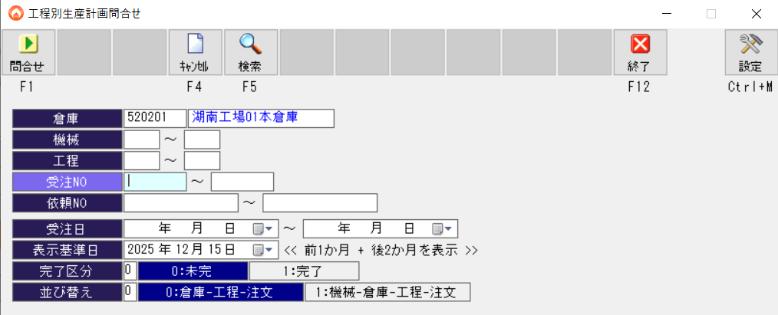
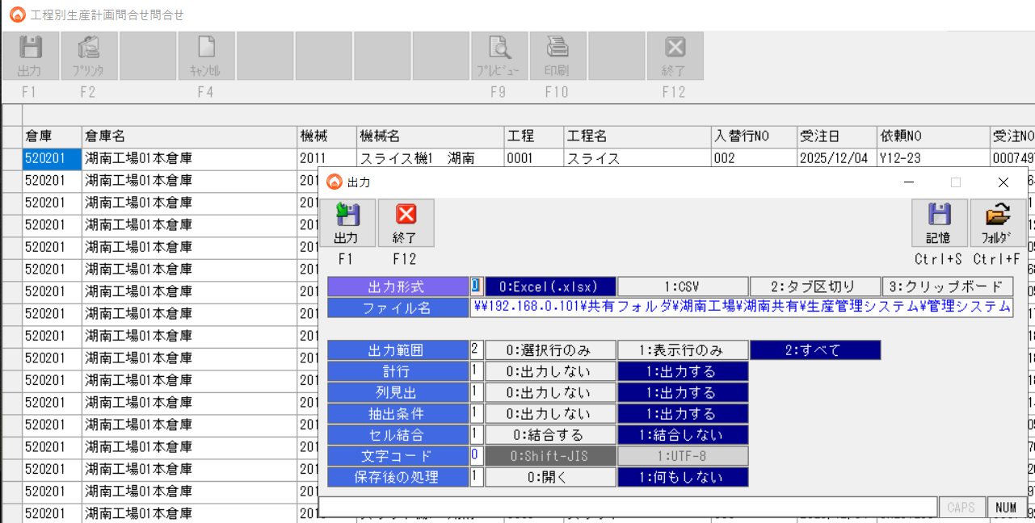
①アラジン 工程別生産計画問い合わせでエクセル形式で、下記フォルダへエクスポートする
\\192.168.0.101\共有フォルダ\湖南工場\湖南共有\生産管理システム\管理システム\●DATA\生産計画問合せ

ボタンサンプル
UI用ボタンのサンプル作成

設定
APIキー設定
GEMINI_API_KEY | g:\工程管理AIプロジェクト\細川\GoogleAIStudio\テストコード\gemini_credentials.encrypted.json
ロギング | 配台限定
 |  | FALSE | スプラッシュウィンド書き込み
 |  | 1 | タスク完了の音声トラック番号1～4を指定

 |  | 工場稼働開始時刻 | 工場稼働終了時刻
 |  | 7:00:00 | 21:00:00

